CollectiveAccess
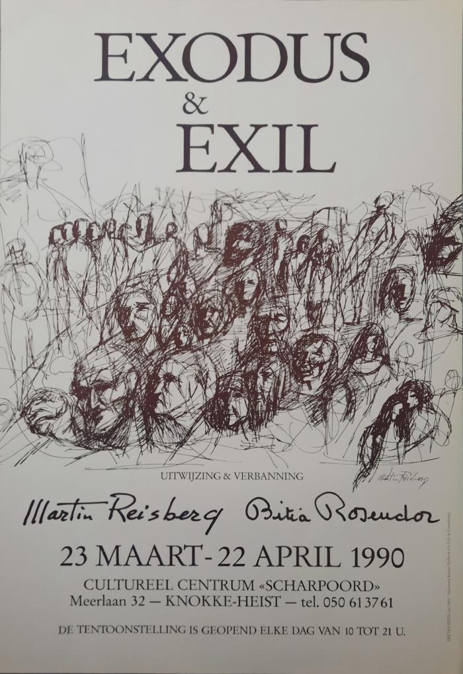
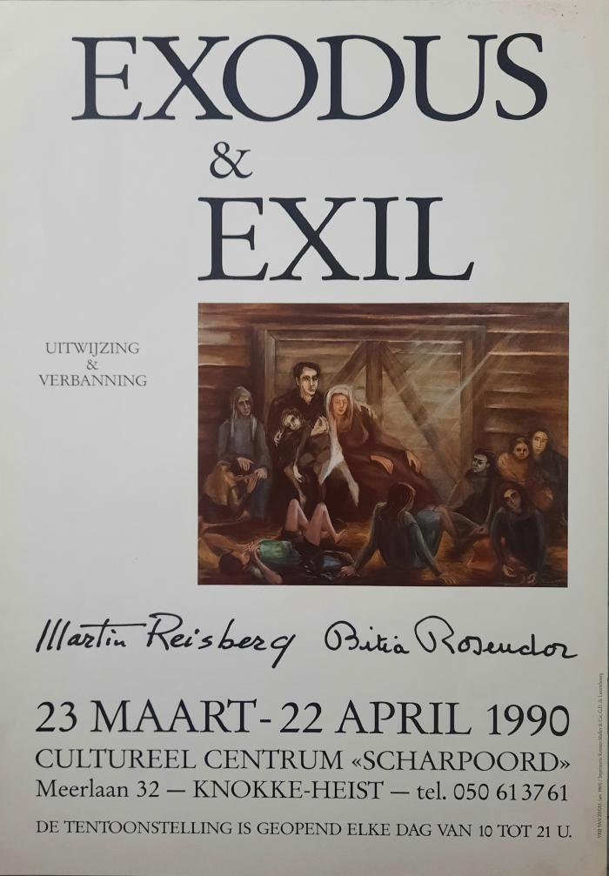
Image | Object | Description | Date
 | Exodus & Exil ( Uitwijzing & verbanning) (05698)
 | Le transport des enfants (18334)

